画面イメージ
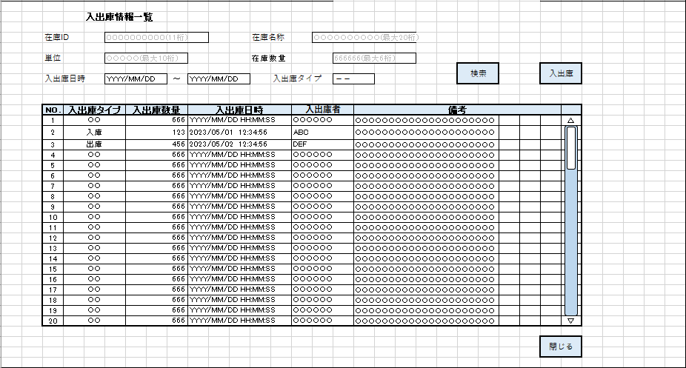
詳細設計書 | 論理名称 | K001 | システムID | KS | 改訂日 | 2023-05-08
 | 物理名称 | 入出庫情報一覧 | システム名称 | 在庫管理システム | 改訂者 | 濱

画面イメージ

IO関連
詳細設計書 |  | 論理名称 |  | K001 |  |  |  |  | システムID |  | KS | 改訂日 | 2023-05-08
 |  | 物理名称 |  | 入出庫情報一覧 |  |  |  |  | システム名称 |  | 在庫管理システム | 改訂者 | 濱

I/O関連図
在庫情報一覧

 |  |  |  |  | 在庫IDリンク |  | 閉じるボタン
入出庫情報一覧
入出庫情報
在庫情報
 |  |  |  |  |  |  |  |  |  | 検索

 |  |  |  |  | 入出庫ボタン |  | 閉じるボタン

入出庫情報登録

パラメータ一覧
No | 論理名称 |  | 物理名称 |  |  | I/O |  | 備考
1 | 在庫商品ID |  |  |  |  | O
2 | 在庫商品名称 |  |  |  |  | O
3 | 単位ID |  |  |  |  | O
4 | 在庫数量 |  |  |  |  | O
5 | 削除フラグ
6
7
8
9
テーブル一覧
No | 論理名称 |  | 物理名称 |  |  | I/O |  | 備考
1 | 社員アカウント |  | t_user |  |  | O
2 | 在庫情報 |  | t_stock |  |  | O
3 | 入出庫情報 |  | t_stock_io |  |  | O
4 | 単位マスタ |  | m_unit |  |  | O
5
6
7
8
9
ファイル一覧
No | 論理名称 |  | 物理名称 |  |  | I/O |  | 備考
1
2
3
4
5
6
7
8
9

